Celkem
Cena celkem - Dodávka IdM a PAM

Etapa | Název | Cena
1 | Etapa 1: Dodávka IdM (plnění dle čl. II odst. 5, bod 5.1., odrážka 5.1.1 až 5.1.3 a 5.1.6 Smlouvy) | 0.00 Kč
 | Etapa 1: Školení (plnění dle čl. II odst. 5, bod 5.1., odrážka 5.1.4 Smlouvy) | 0.00 Kč
 | Etapa 1: Perpetuální licence IdM (plnění dle čl. II odst. 5, bod 5.1., odrážka 5.1.5 Smlouvy) | 0.00 Kč | 💳 List licence IdM
Celkem |  | 0.00 Kč
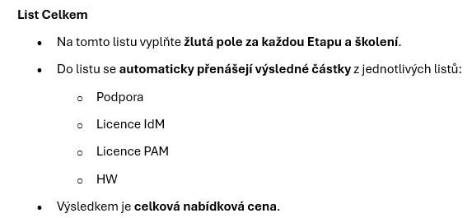
2 | Etapa 2: Dodávka PAM (plnění dle čl. II odst. 5, bod 5.1., odrážka 5.1.7 až 5.1.9 a 5.1.13 Smlouvy) | 0.00 Kč
 | Etapa 2: Dodávka HW (plnění dle čl. II odst. 5, bod 5.1., odrážka 5.1.11 Smlouvy) | 0.00 Kč | 🖥️HW
 | Etapa 2: Školení (plnění dle čl. II odst. 5, bod 5.1., odrážka 5.1.10 Smlouvy) | 0.00 Kč
 | Etapa 2: Perpetuální licence PAM (plnění dle čl. II odst. 5, bod 5.1., odrážka 5.1.12 Smlouvy) | 0.00 Kč | 💳 List licence PAM
Celkem |  | 0.00 Kč
3 | Etapa 3: Dodávka (plnění dle čl. II odst. 5, bod 5.1., odrážka 5.1.14 až 5.1.16 a 5.1.18 Smlouvy) | 0.00 Kč
 | Etapa 3: Školení (plnění dle čl. II odst. 5, bod 5.1., odrážka 5.1.17 Smlouvy) | 0.00 Kč
Celkem |  | 0.00 Kč
 | Subskripční Licence IdM (plnění dle čl. II odst. 5, bod 5.1., odrážka 5.1.5 Smlouvy) | 0.00 Kč | 💳 List licence IdM
 | Subskripční Licence PAM (plnění dle čl. II odst. 5, bod 5.1., odrážka 5.1.12 Smlouvy) | 0.00 Kč | 💳 List licence PAM
 | Cena Služeb podpory IdM od Go-live Etapy 1 do Go-live Etapy 3 | 0.00 Kč | 📞List podpora
 | Cena Služeb podpory IdM od Go-live Etapy 3 | 0.00 Kč | 📞List podpora
 | Cena Služeb podpory PAM od Go-live Etapy 2 | 0.00 Kč | 📞List podpora
 | Ad hoc služby - Rozvoj celkem | 0.00 Kč
Celkem |  | 0.00 Kč
Vyplňte žlutá pole

Podpora
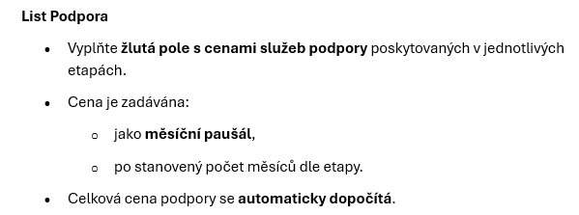
Cena Služeb podpory
Cena Služeb podpory dle dle čl. II odst. 5 bod 5.2 Smlouvy | Počet měsíců poskytování Služeb podpory | paušální částka/měsíc
Cena Služeb podpory IdM od Go-live Etapy 1 do Go-live Etapy 3 | 13 | - Kč | - Kč
Cena Služeb podpory IdM od Go-live Etapy 3 | 48 | - Kč | - Kč
Cena Služeb podpory PAM od Go-live Etapy 2 | 48 | - Kč | - Kč

 | Počet MD | Sazba za poskytování 1 MD ad hoc služeb
Ad hoc služby - Rozvoj celkem | 1,000 | - Kč | - Kč

Celkem |  |  | - Kč
 | 🏠 Zpět

Licence IdM
Licence IdM |  |  | Ke každé licenci zaškrtněte pouze jednu možnost (FOSS, Perpetuální nebo Subskripční)
Poradové číslo | Název licence | SW vyberte z ROLOVACÍHO SEZNAMU klikněte zde pro nápovědu | klikněte zde pro nápovědu FOSS | Klikněte zde pro nápovědu Perpetuální | Cena / jednorazová platba/perpetuální | Klikněte zde pro nápovědu Subskripční | Cena / platba za pololetí/subskripční | Celkem v Kč bez DPH perpetuální | Celkem v Kč bez DPH za 4 roky subskripční (celkem 8 plateb) | Celkem za všechny licence/4 roky | *Vložte odkaz na obecná licenční pravidla
1 |  | Vyberte z možností | FALSE | FALSE |  | FALSE |  | 0.00 Kč | 0.00 Kč | 0.00 Kč
2 |  | Vyberte z možností | FALSE | FALSE |  | FALSE |  | 0.00 Kč | 0.00 Kč | 0.00 Kč
 |  | Vyberte z možností | FALSE | FALSE |  | FALSE |  | 0.00 Kč | 0.00 Kč | 0.00 Kč
 |  | Vyberte z možností | FALSE | FALSE |  | FALSE |  | 0.00 Kč | 0.00 Kč | 0.00 Kč
 |  | Vyberte z možností | FALSE | FALSE |  | FALSE |  | 0.00 Kč | 0.00 Kč | 0.00 Kč
 |  | Vyberte z možností | FALSE | FALSE |  | FALSE |  | 0.00 Kč | 0.00 Kč | 0.00 Kč
 |  | Vyberte z možností | FALSE | FALSE |  | FALSE |  | 0.00 Kč | 0.00 Kč | 0.00 Kč
 |  | Vyberte z možností | FALSE | FALSE |  | FALSE |  | 0.00 Kč | 0.00 Kč | 0.00 Kč
 |  | Vyberte z možností | FALSE | FALSE |  | FALSE |  | 0.00 Kč | 0.00 Kč | 0.00 Kč
 |  | Vyberte z možností | FALSE | FALSE |  | FALSE |  | 0.00 Kč | 0.00 Kč | 0.00 Kč
 |  | Vyberte z možností | FALSE | FALSE |  | FALSE |  | 0.00 Kč | 0.00 Kč | 0.00 Kč
 |  | Vyberte z možností | FALSE | FALSE |  | FALSE |  | 0.00 Kč | 0.00 Kč | 0.00 Kč
 |  | Vyberte z možností | FALSE | FALSE |  | FALSE |  | 0.00 Kč | 0.00 Kč | 0.00 Kč
 |  | Vyberte z možností | FALSE | FALSE |  | FALSE |  | 0.00 Kč | 0.00 Kč | 0.00 Kč
 |  | Vyberte z možností | FALSE | FALSE |  | FALSE |  | 0.00 Kč | 0.00 Kč | 0.00 Kč
 |  | Vyberte z možností | FALSE | FALSE |  | FALSE |  | 0.00 Kč | 0.00 Kč | 0.00 Kč
Celkem |  |  | 0 ks | 0 ks | 0.00 Kč | 0 ks | 0.00 Kč | 0.00 Kč | 0.00 Kč | 0.00 Kč
Dodavatel vyplní všechna pole označená žlutou barvou, včetně polí, která se zvýrazní žlutě až po výběru jedné z možností nebo po zaškrtnutí příslušného políčka.
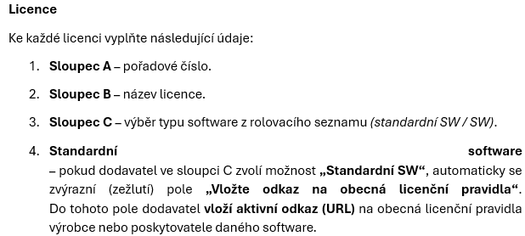
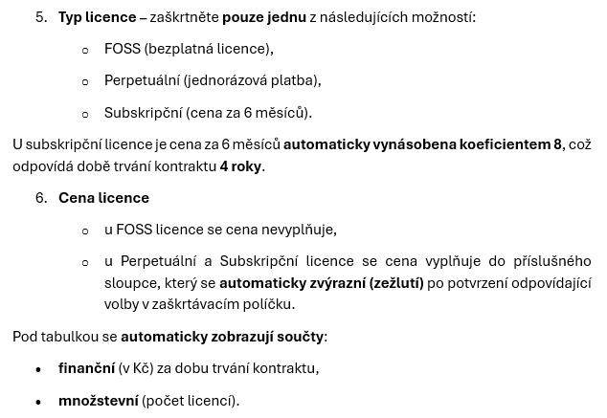
🏠 Zpět

